Worksheet
CODIGO | CB | PRODUCTO | DESCRIPCION | FABRICANTE | LINEA | LINEA2 | MARCA | UNIDAD | PRECIO_VENTA | PRECIO DISTRIBUIDOR | PRECIO PUBLICO | IVA | IEPS | COSTO |  | CONTROLE | STATUS | CALVESAT | IMAGEN | UBICACION | MIN | MAX
JCRB-8 | JCRB’8 | CORREA AGUJETA BANDOLA # 8 | CORREAS Y COLLARES | JAURIA-S | PERROS Y GATOS | PERROS Y GATOS | JAURIA |  | 44.48 | 44.48 | 71.17 | 16 | 0 | 25.86 | 41.86 | 0 | 1 | 10141606 | JCRB-08_1.jpg | 12 | 20 | 0
JCRB-10 | JCRB’10 | CORREA AGUJETA BANDOLA # 10 | CORREAS Y COLLARES | JAURIA-S | PERROS Y GATOS | PERROS Y GATOS | JAURIA |  | 58.5 | 58.5 | 93.6 | 16 | 0 | 35.44 | 39.42 | 0 | 1 | 10141606 | JCRB-10.jpg | 12 | 20 | 0
JCRB-12 | JCRB’12 | CORREA AGUJETA BANDOLA # 12 | CORREAS Y COLLARES | JAURIA-S | PERROS Y GATOS | PERROS Y GATOS | JAURIA |  | 69.29 | 69.29 | 10.86 | 16 | 0 | 50.5 | 27.12 | 0 | 1 | 10141606 | JCRB-12_1.jpg | 12 | 20 | 0
JCRB-12-180 | JCRB12180 | CORREA AGUJETA BANDOLA # 12 180cm | CORREAS Y COLLARES | JAURIA-S | PERROS Y GATOS | PERROS Y GATOS | JAURIA |  | 81 | 81 | 129.6 | 16 | 0 | 57.48 | 29.04 | 0 | 1 | 10141606 | JCRB-12.jpg | 12 | 15 | 0
JCAP-12 | JCAP’12 | CORREA AGUJETA CON PIEL BANDOLA # 12 | CORREAS Y COLLARES | JAURIA-E | PERROS Y GATOS | PERROS Y GATOS | JAURIA-E |  | 108.6 | 108.6 | 173.76 | 16 | 0 | 76 | 30.02 | 0 | 1 | 10111300 |  | 12 | 15 | 0
JCRP-05 |  | CORREA DE PIEL 2CM x 1.80Mts BANDOLA BRONCE | CORREAS Y COLLARES |  | PERROS Y GATOS | PERROS Y GATOS | JAURIA-S |  | 189.7 | 189.7 | 303.52 | 16 | 0 | 132.79 | 30.00 | 0 | 0 | 10141606 |  | 12 | 0 | 0
JCNB-02 |  | CORREA NYLON BANDOLA DE BRONCE 1.80MTS | CORREAS Y COLLARES |  | PERROS Y GATOS | PERROS Y GATOS | JAURIA-S |  | 120 | 120 | 192 | 16 | 0 | 90 | 25.00 | 0 | 0 | 10141607 |  | 12 | 0 | 0
JCNB-03 |  | CORREA NYLON BANDOLA DE BRONCE 3MTS | CORREAS Y COLLARES |  | PERROS Y GATOS | PERROS Y GATOS | JAURIA-S |  | 220 | 220 | 352 | 16 | 0 | 165 | 25.00 | 0 | 0 | 10141607 |  | 0 | 0 | 0

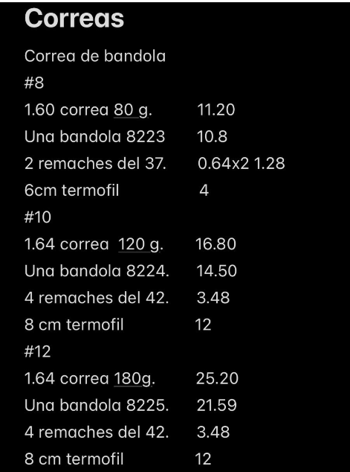
 |  |  |  |  |  |  |  |  | 2.3 de agujeta
 |  |  | #8 |  | #10 |  | #12 |  | # 12 180cm
 |  | agujeta | 11.2 |  | 16.8 |  | 25.2 |  | 36
 |  | bandola | 10.8 |  | 14.5 |  | 21.59 |  | 22
 |  | remaches | 1.28 |  | 3.48 |  | 3.48 |  | 4
 |  | termofil | 4 |  | 12 |  | 12 |  | 12
 |  | m.o. | 10 |  | 10 |  | 10 |  | 10
 |  | costo | 37.28 |  | 56.78 |  | 72.27 |  | 84
 |  | medico 30% | 53.26 |  | 81.11 |  | 103.24 |  | 120.00

